picture input
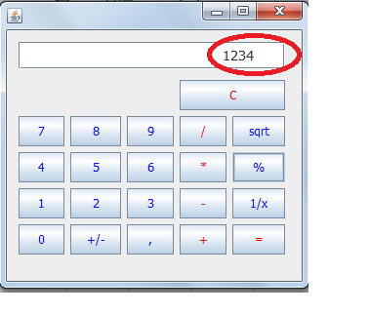
Рис.1 проверка ввода кнопки "1"
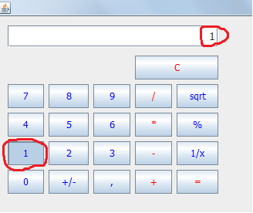

Рис.2 проверка ввода кнопки "2"
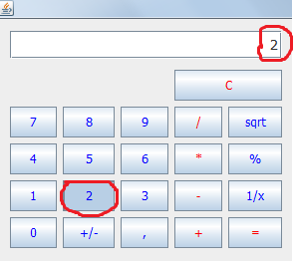

Рис.3 проверка ввода кнопки "3"
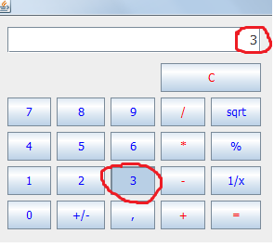

Рис.4 проверка ввода кнопки "4"
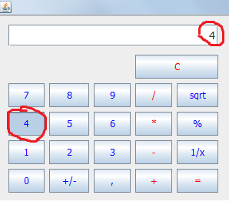

Рис.5 проверка ввода кнопки "5"
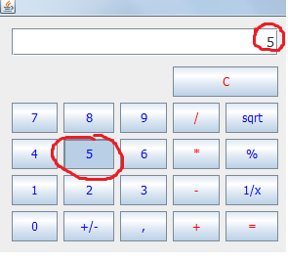

Рис.6 проверка ввода кнопки "6"
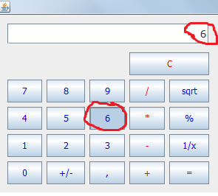

Рис.7 проверка ввода кнопки "7"
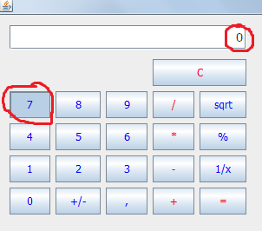

Рис.7а проверка ввода кнопки "7"
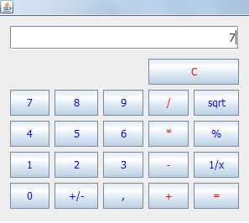

Рис.8 проверка ввода кнопки "8"
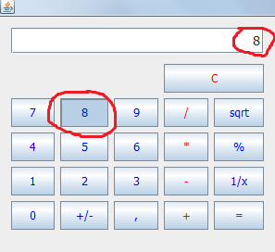

Рис.9 проверка ввода кнопки "9"
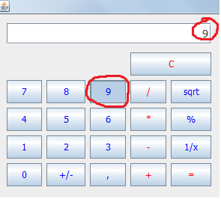

Рис.10 проверка ввода кнопки "0"
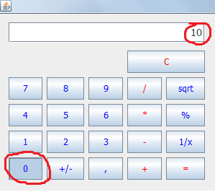

Рис.11 проверка ввода кнопки "+/-"
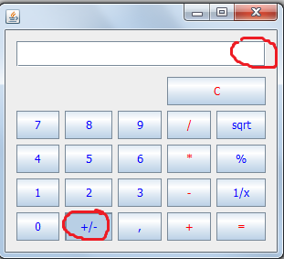

Рис.11а проверка ввода кнопки "+/-" при позитивном числе
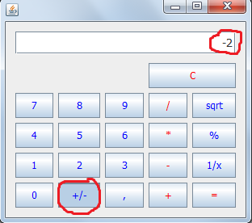

Рис.11б проверка ввода кнопки "+/-" при негативном числе

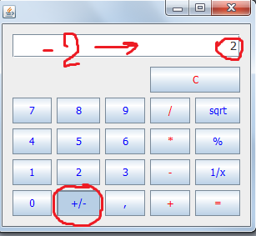

Рис.12 проверка ввода кнопки "+"
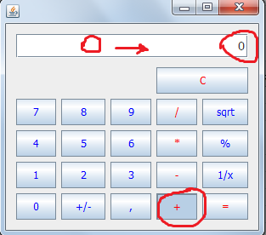

Рис.12а проверка ввода кнопки "+"
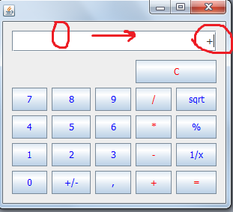

Рис.13 проверка ввода кнопки "-"
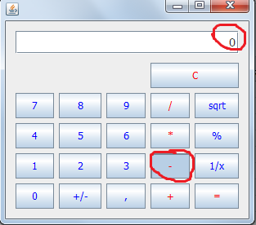

Рис.13а проверка ввода кнопки "-"
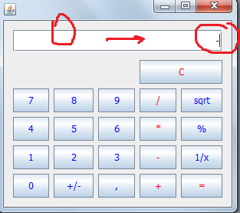

Рис.14 проверка ввода кнопки "*"
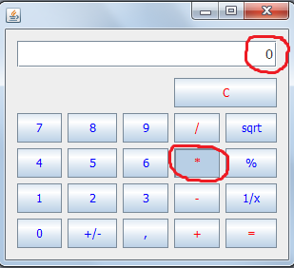

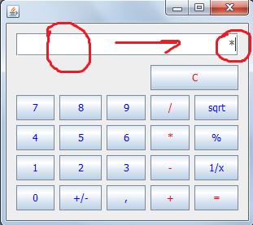
Рис.14а проверка ввода кнопки "*"

Рис.15 проверка ввода кнопки "/"
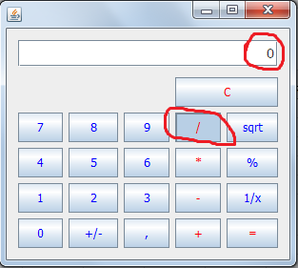

Рис.15а проверка ввода кнопки "/"
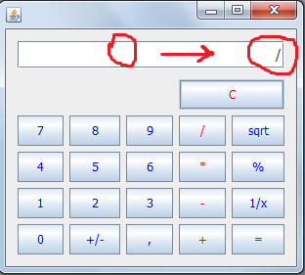

Рис.16 проверка ввода кнопки "sqrt"
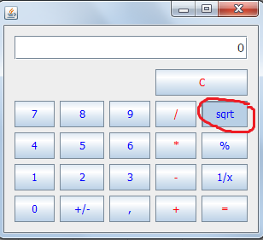

Рис.17 проверка ввода кнопки "%"
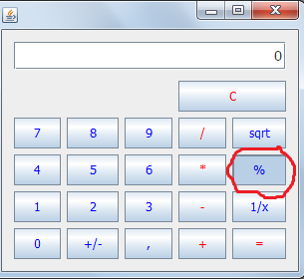

Рис.17a проверка ввода кнопки "%"
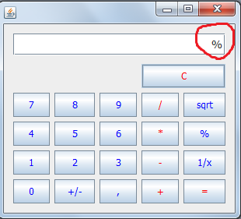

Рис.18 проверка ввода кнопки "1/x"
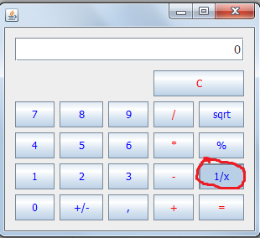

Рис.19 проверка ввода кнопки "lg"
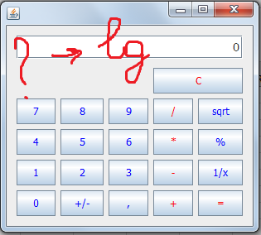

Рис.20 проверка ввода кнопки "="
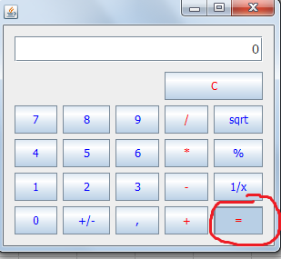

Рис.20a проверка ввода кнопки "="
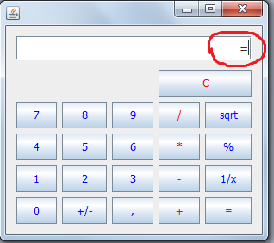

Рис.21 проверка ввода кнопки "C"
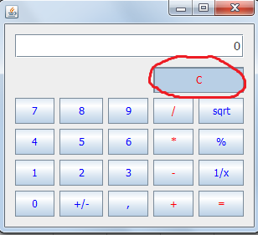

Рис.22 проверка ввода кнопки ","
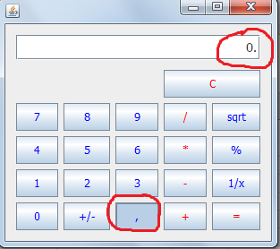

Рис.23 проверка вставить из памяти
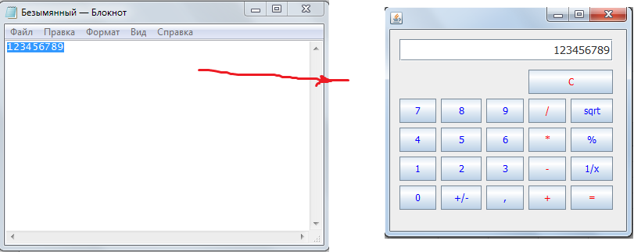

Рис.24 проверка копировать
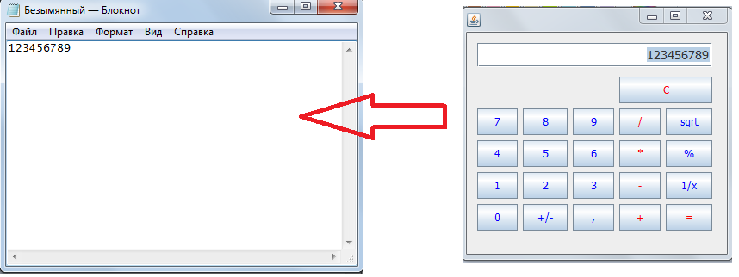

Рис.25 проверка ввода последовательность операций
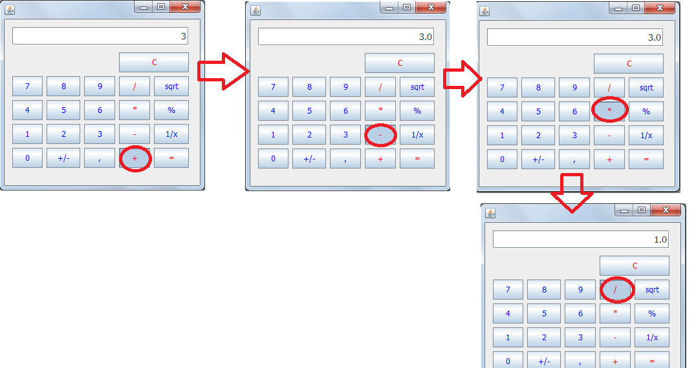

Рис.26 проверка ввода символов
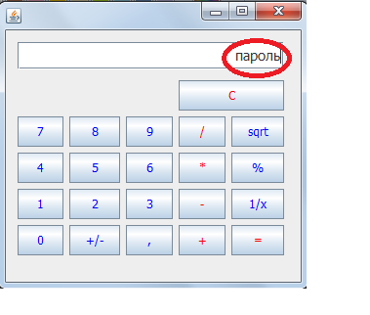

Рис.27 проверка ввода нескольких нулей
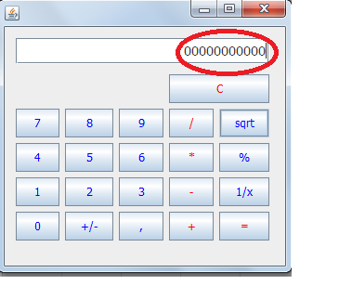

Рис.28 проверка ввода нескольких пробелов
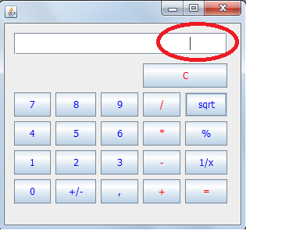

Рис.29 проверка ввода нескольких пробелов после цифр

picture operation
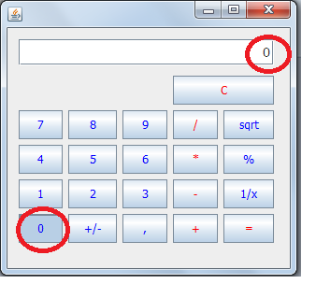
Рис.2.1 проверка вычисления произведения

Рис.2.2 проверка деление на ноль

Рис.2.3 проверка нахождение квадратного корня от отрицательного числа

Рис.2.4 соответствие нажатой кнопки"1" с панелью программы
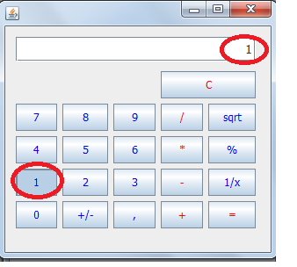

Рис.2.5 соответствие нажатой кнопки"2" с панелью программы
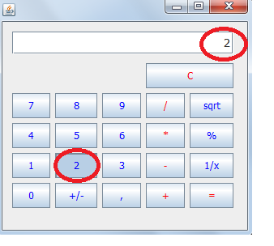

Рис.2.6 соответствие нажатой кнопки"3" с панелью программы
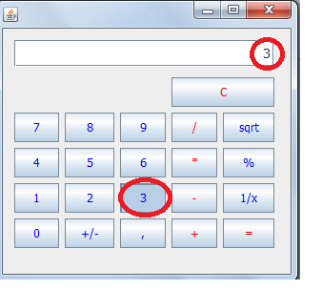

Рис.2.7 соответствие нажатой кнопки"4" с панелью программы
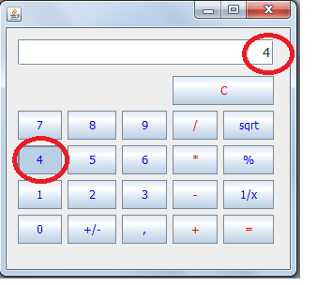

Рис.2.8 соответствие нажатой кнопки"5" с панелью программы
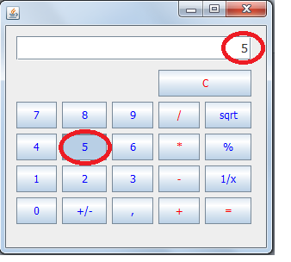

Рис.2.9 соответствие нажатой кнопки"6" с панелью программы
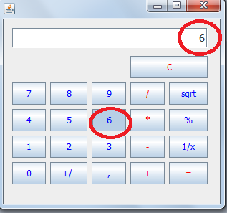

Рис.2.10 соответствие нажатой кнопки"7" с панелью программы
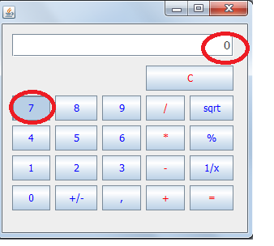

Рис.2.11 соответствие нажатой кнопки"8" с панелью программы
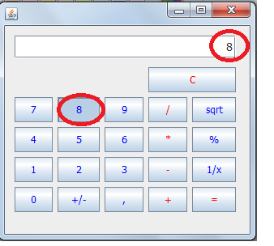

Рис.2.12 соответствие нажатой кнопки"9" с панелью программы
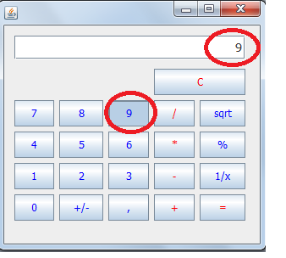

Рис.2.13 соответствие нажатой кнопки"0" с панелью программы

